aop术语
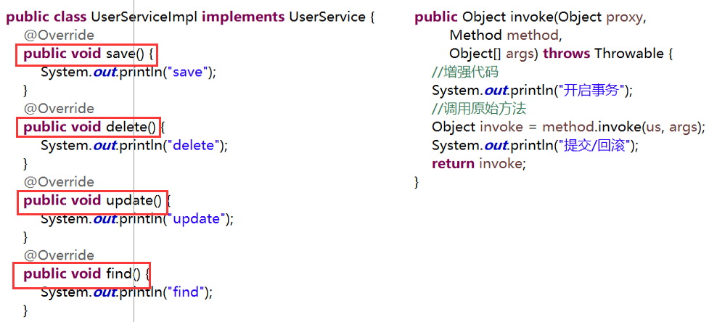
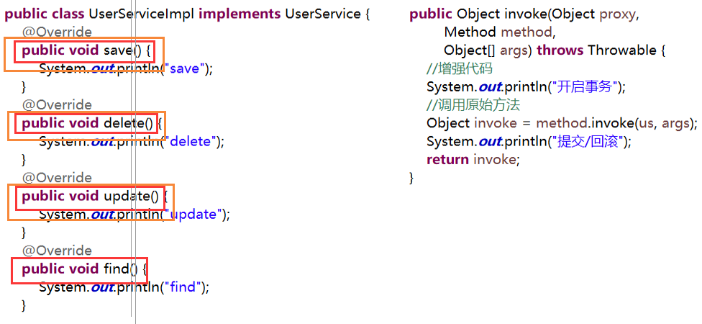
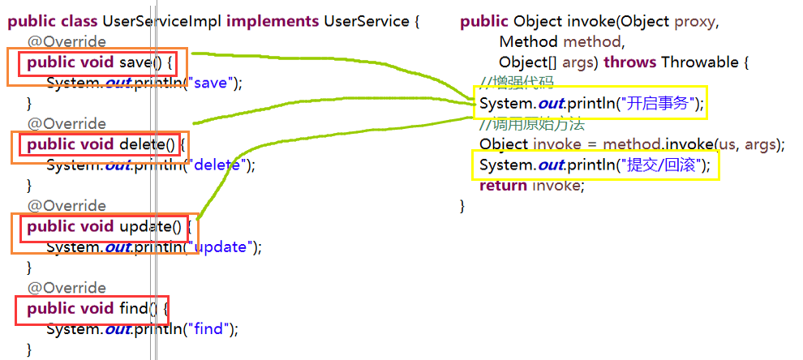
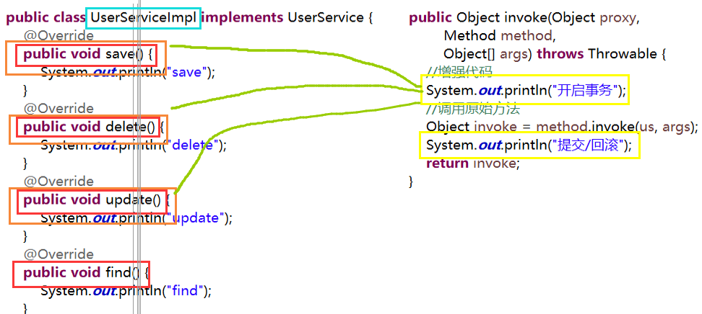
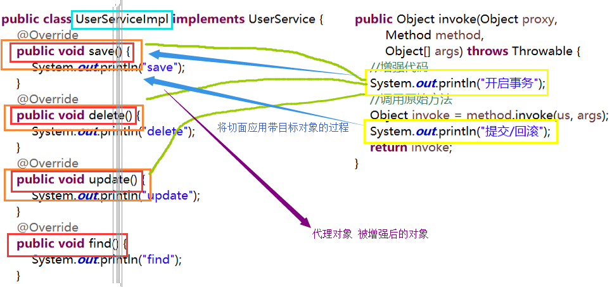
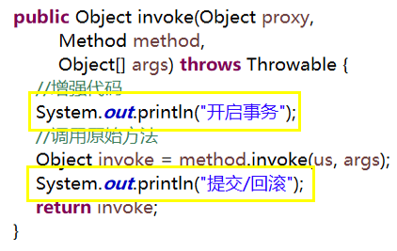
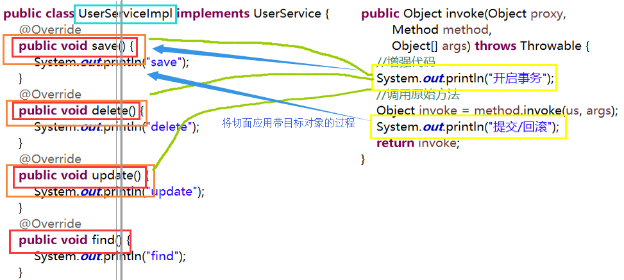
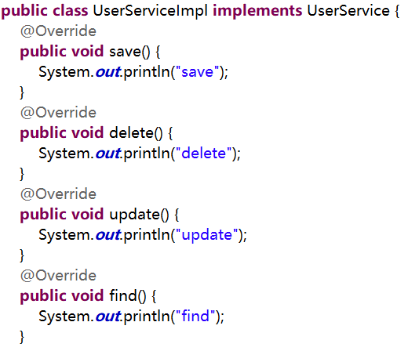
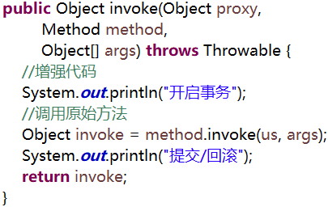

JoinPoint | 连接点 | 目标对象中，哪些方法会被拦截；save，delete，update，find

Pointcut | 切入点 | 筛选连接点，你最终要增强的方法；save，update，delete

Advice | 通知/增强 | 增强的代码；

Introduction | 介入/引入 | 在执行时期动态加入一些方法或行为

Aspect | 切面 | 通知 + 切入点，通知应用到哪个切点

target | 目标 | 被代理对象

weaving | 织入 | 把切面的代码应用到目标对象来创建新的代理对象的过程

proxy | 代理 | 把切面的代码应用到目标对象来创建新的代理对象

